Log file mapping ChengDu FATP
Fields 领域 | Mandatory ? 强制性的吗？ | Chengdu FATP | MicroVu | Hexagon | OGP | Nano
 |  | 選擇B方案 | EC501UC | Global S 05.07.05 Green | CNC500 | POWERMETRO5000H
工单号(Work Oder Number) | Yes | 工单号： 仅抓取第二个下划线后的数据作为工单号 | 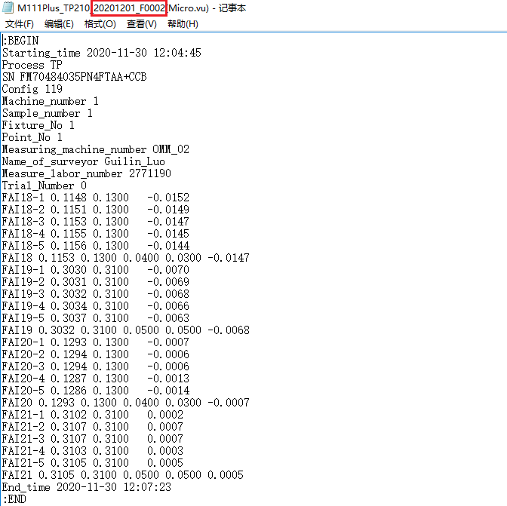 | 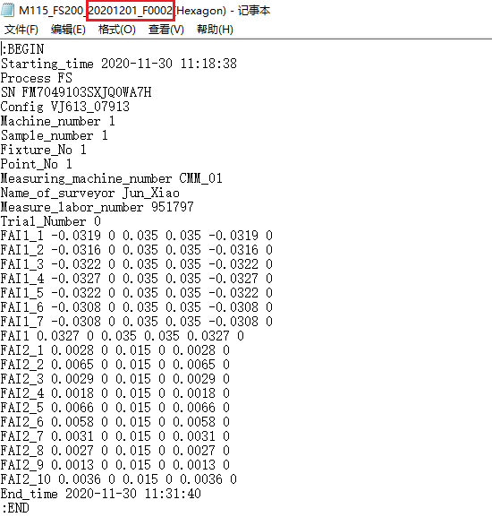 | 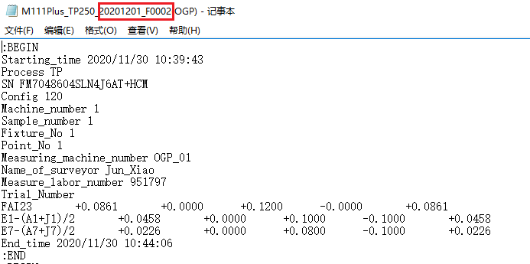 | 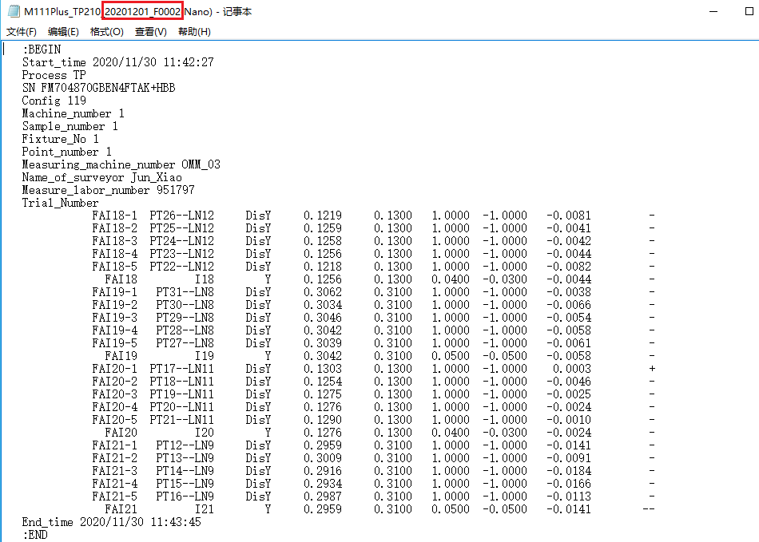
测量机台(Measuring Equipment Model) | Yes | 必选字段 | 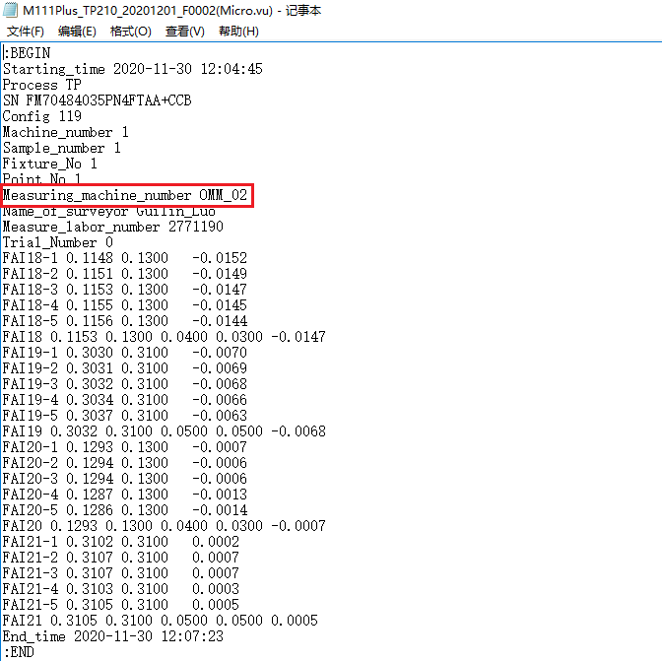 | 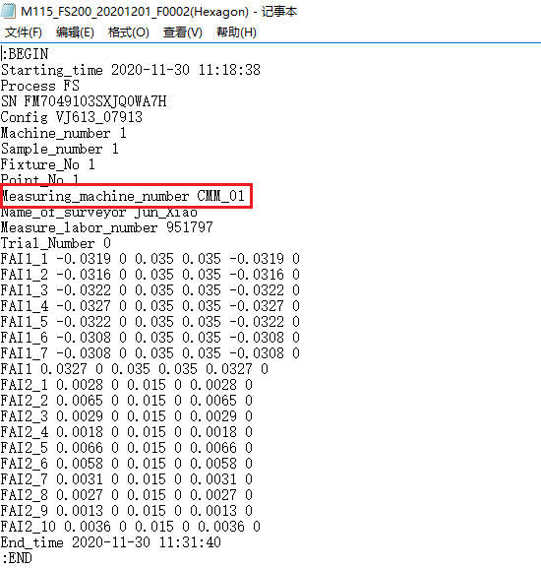 | 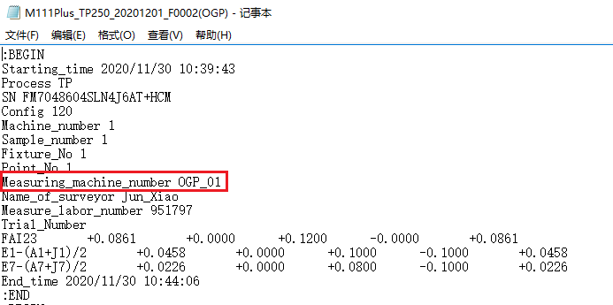 | 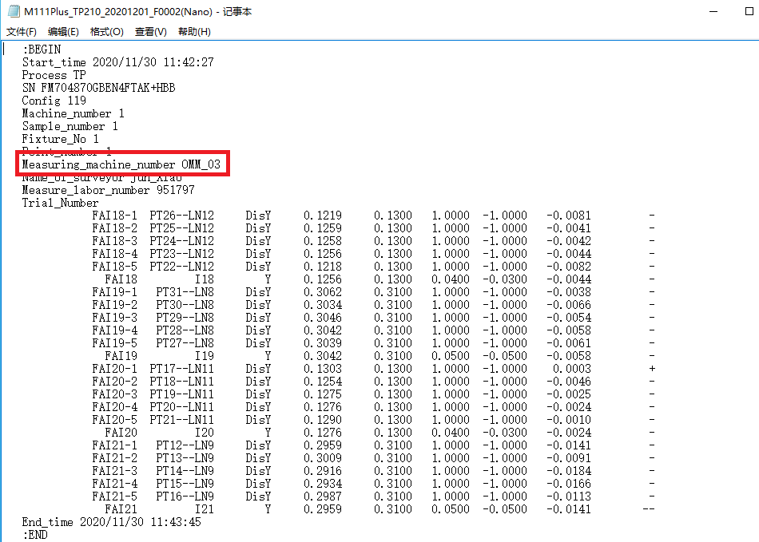
测量人员姓名(Measuring User Name) | No | 非必选字段,有提供抓取，无提供空白 | 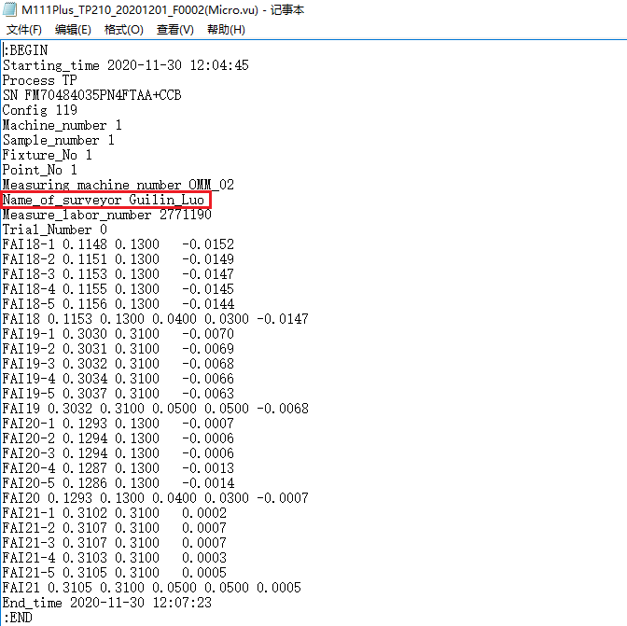 | 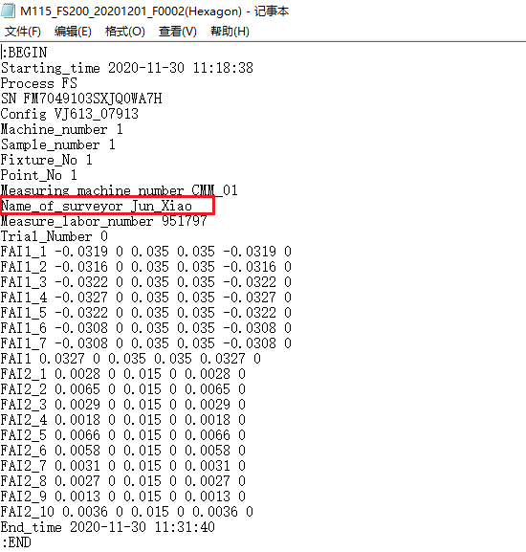 | 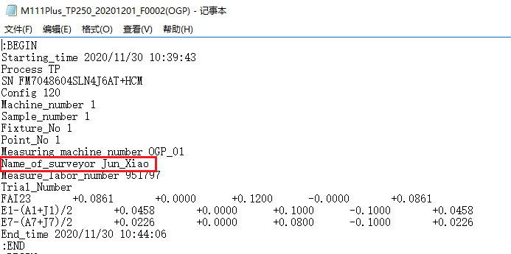 | 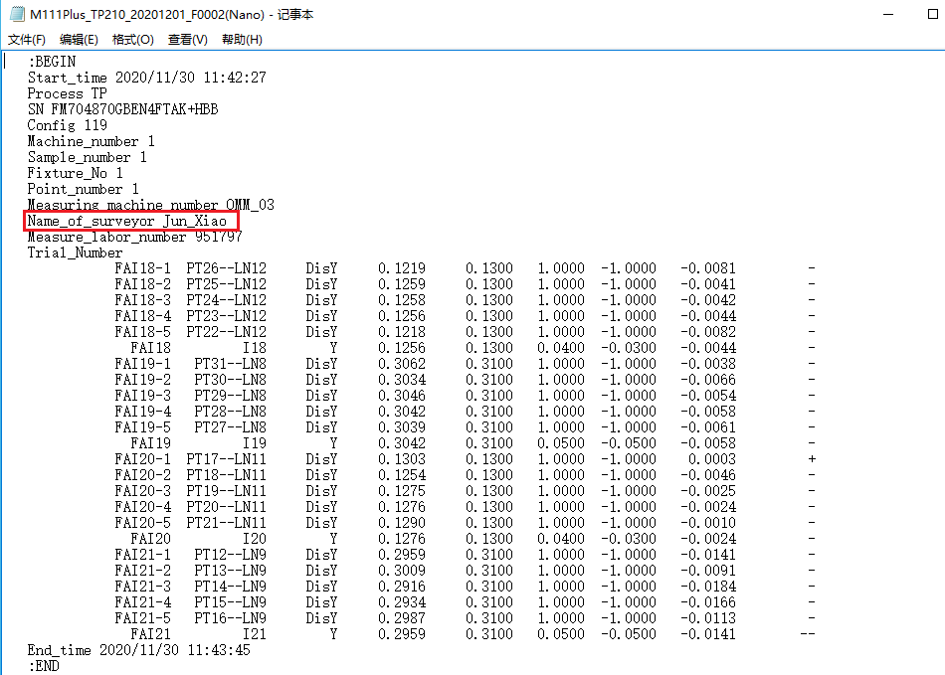
Emp ID | Yes | 必选字段 | 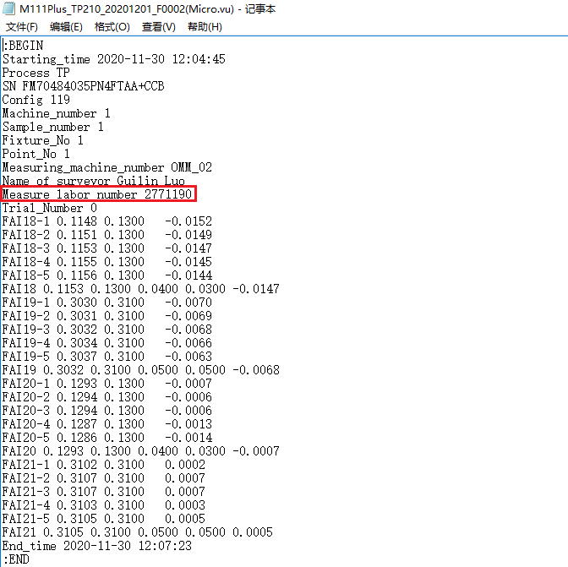 | 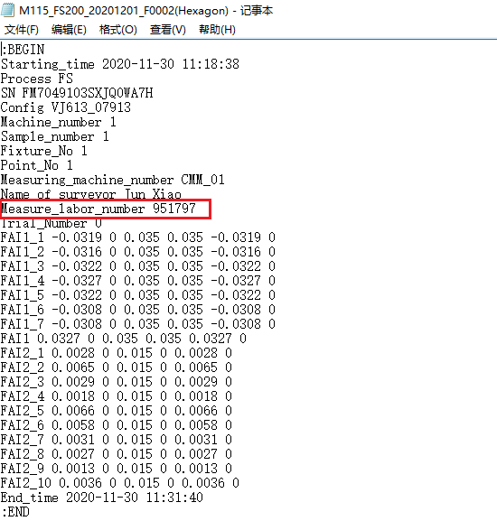 | 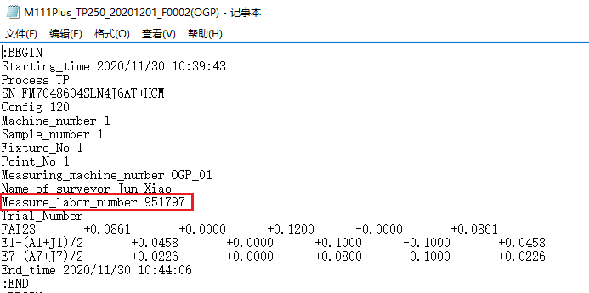 | 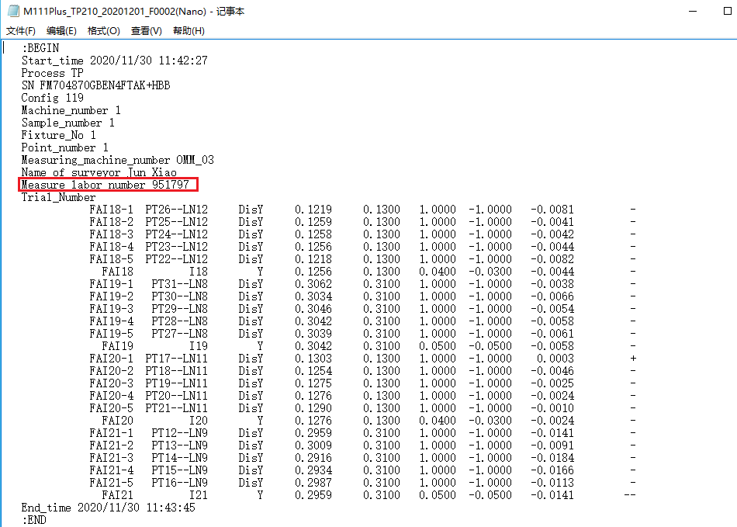
Config | No | 非必选字段,没Config信息时无需填写 | 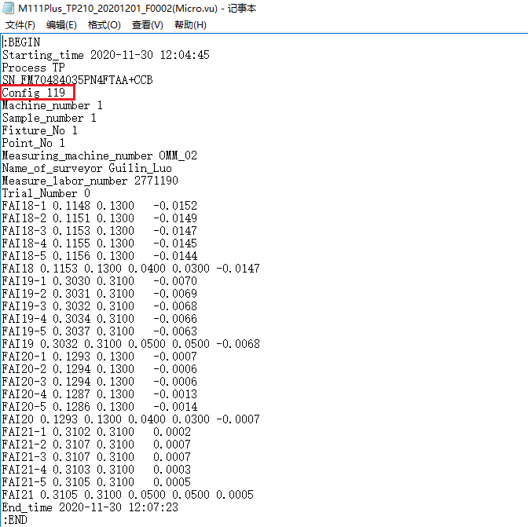 | 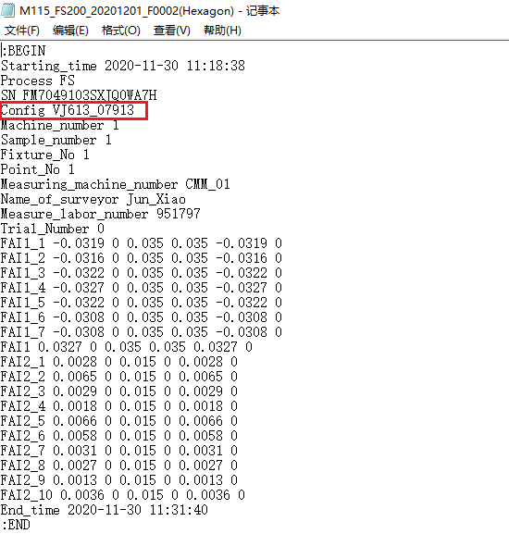 | 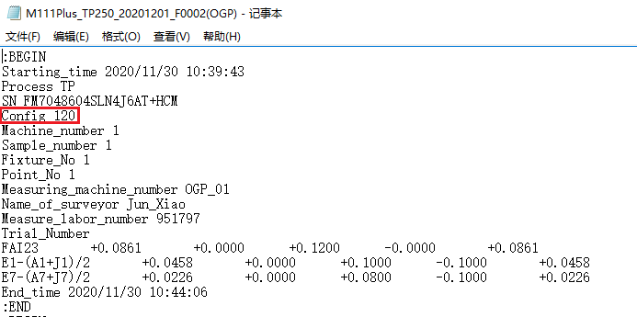 | 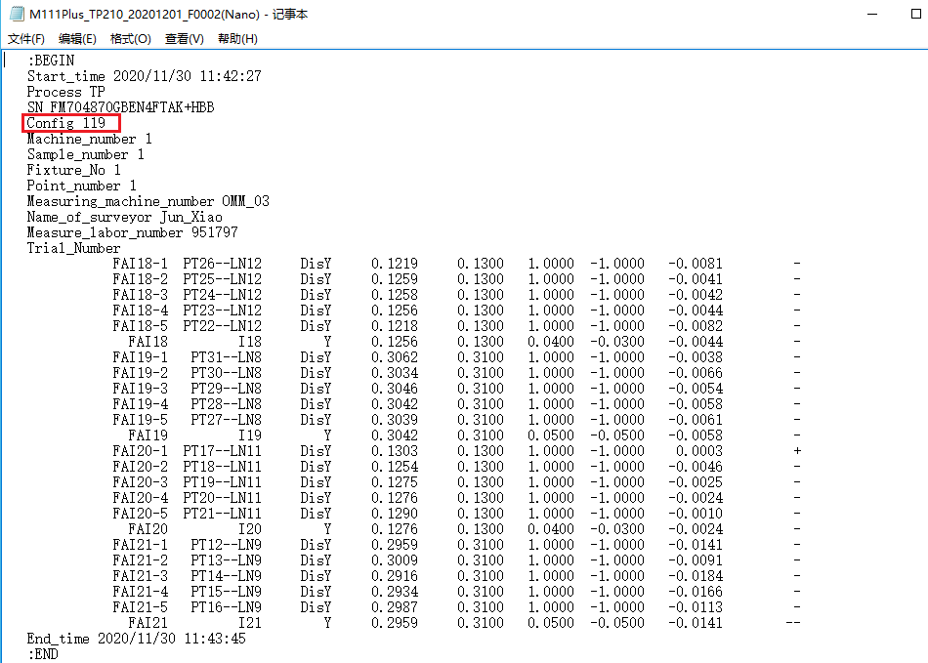
Trial Number | No/yes if GRR | 非GRR时无需填写，是GRR填“1，2，3” | 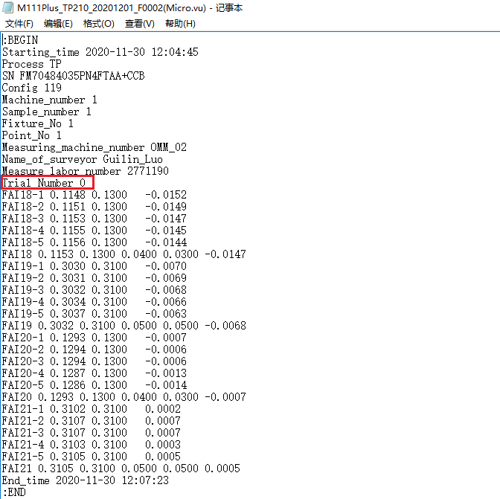 | 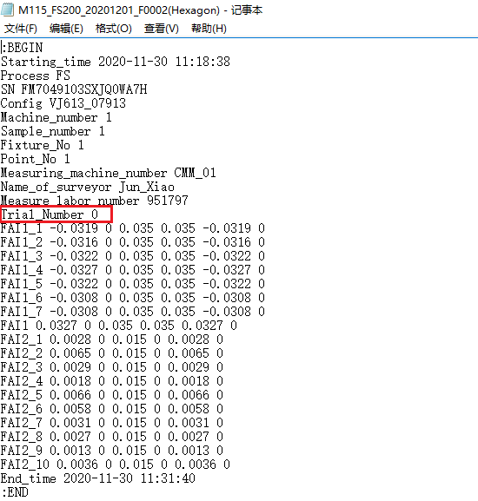 | 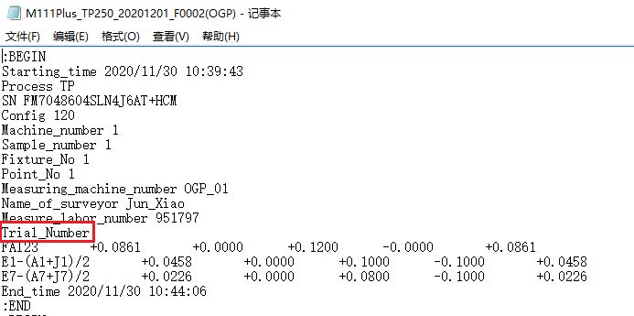 | 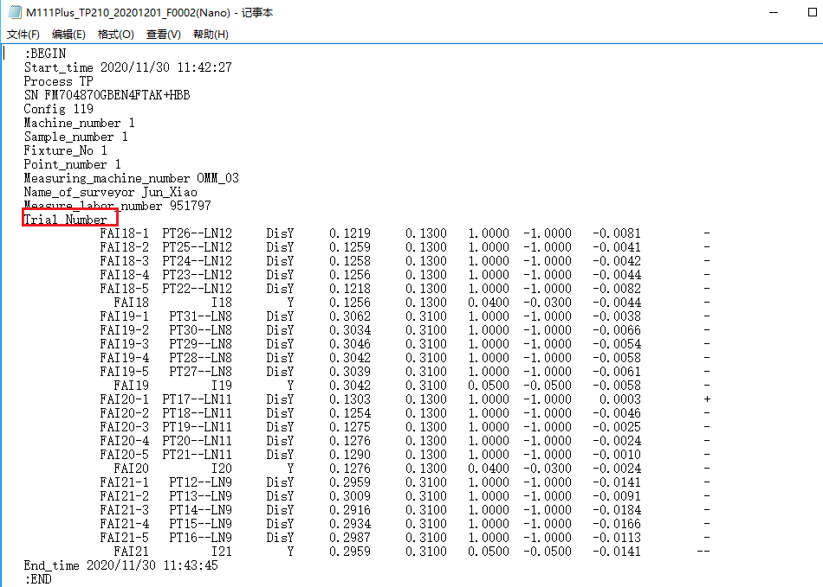
生产机台号(Production Machine Id) | Yes | 必选字段 | 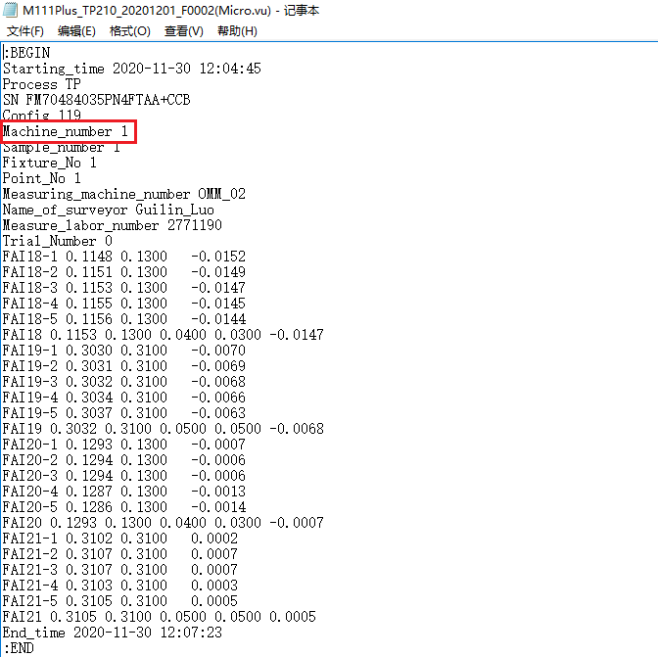 | 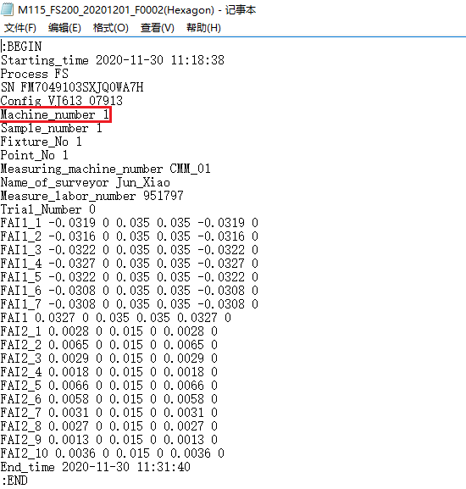 | 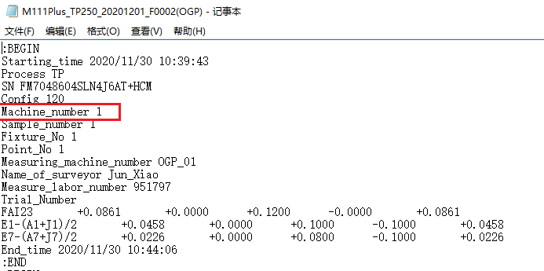 | 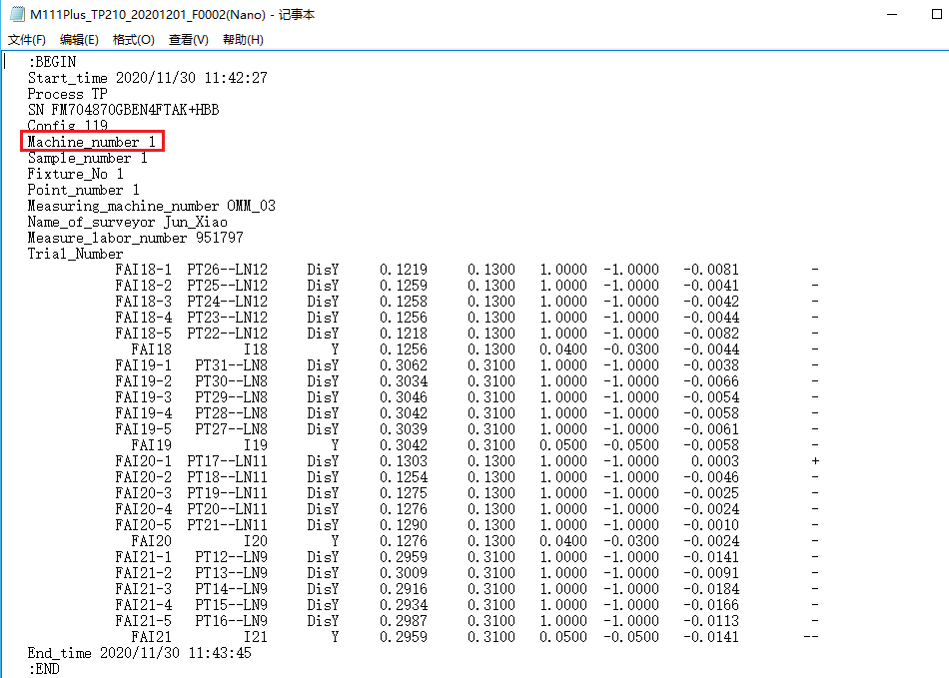
模号/治具号(Mold Id/Tooling ID) | No | 非必选字段，值为"1,2,3,4"，无治具号时无需填写 | 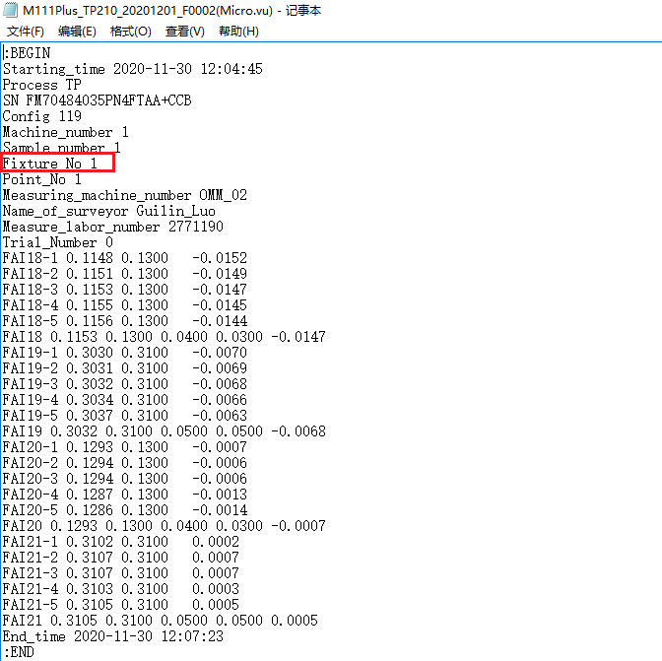 | 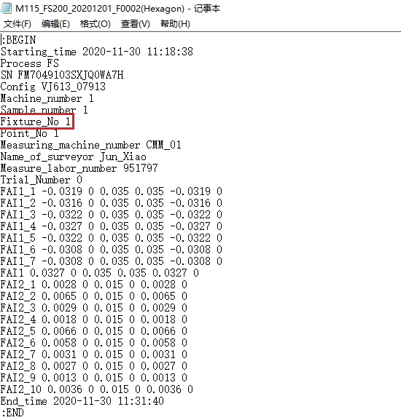 | 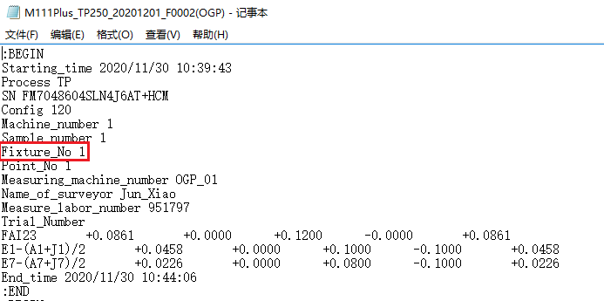 | 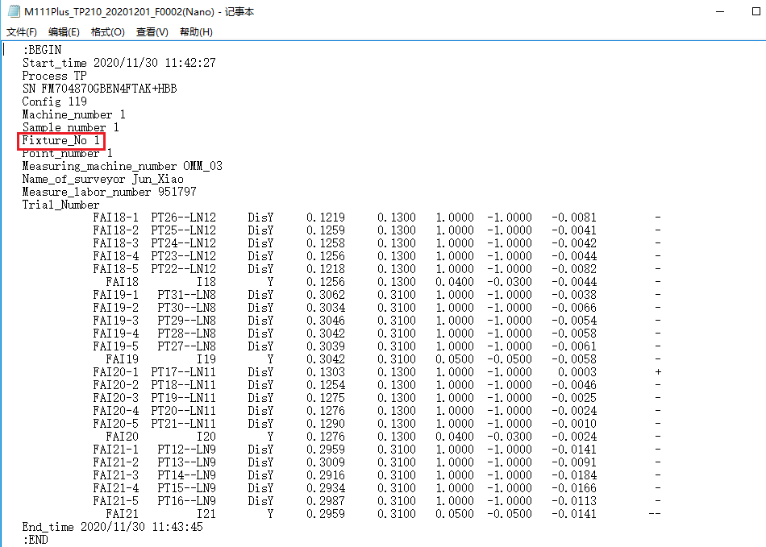
模穴号（Cavity Id） | Yes | 必选字段，值为"1,2,3,4,5,6" | 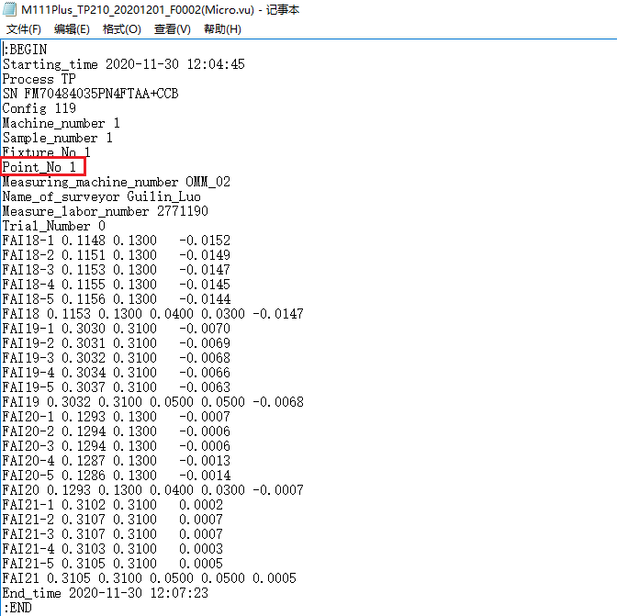 | 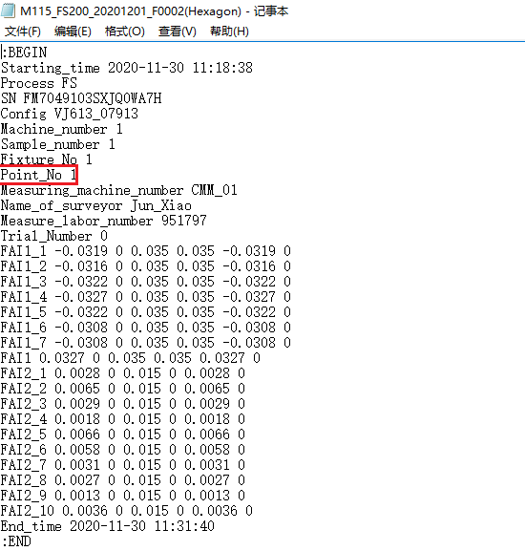 | 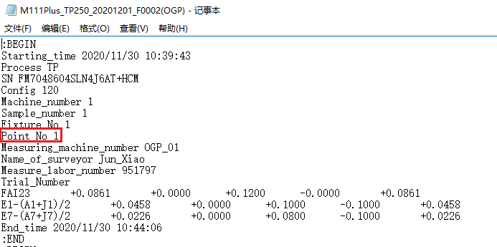 | 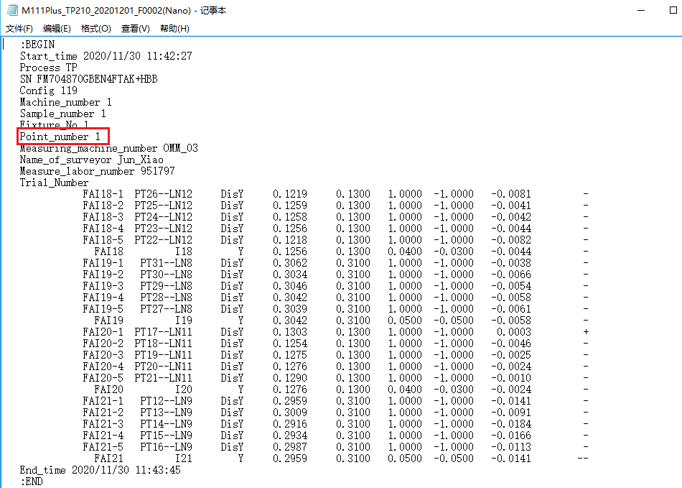
工件(Sample) | Yes | 必选字段 | 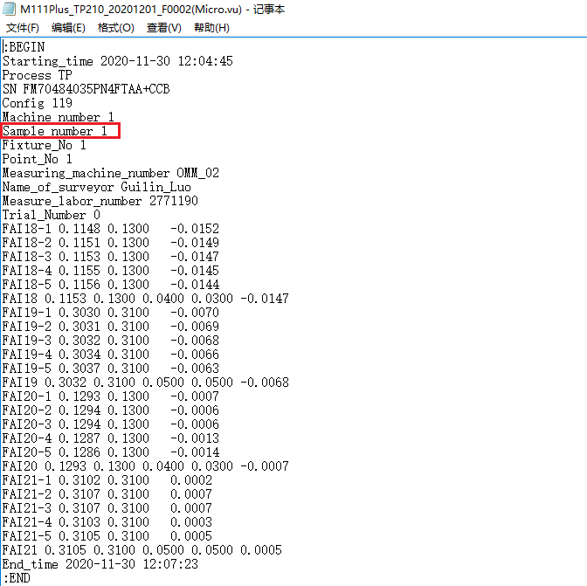 | 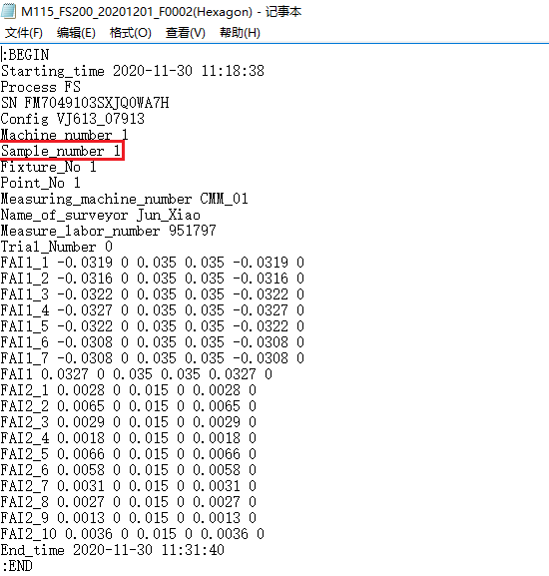 | 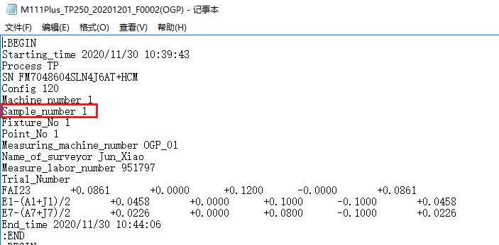 | 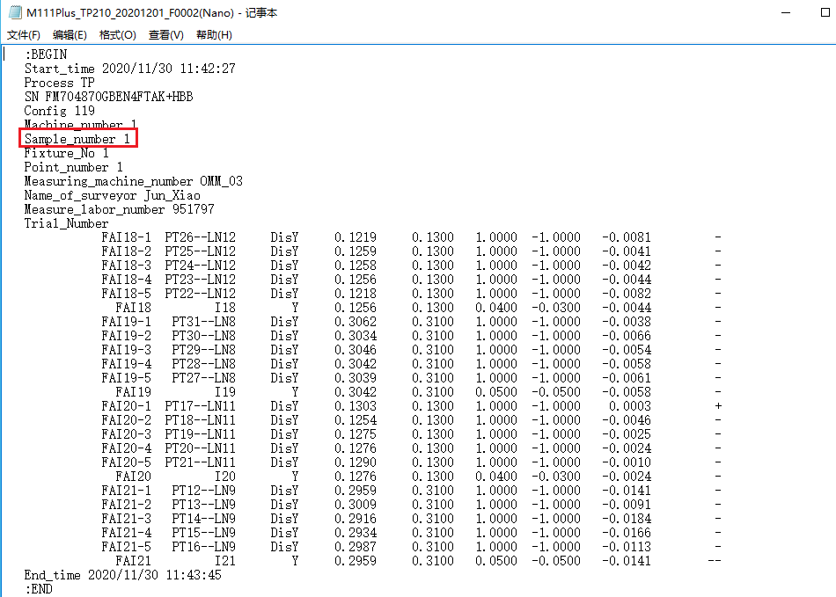
量测日期 量测时间(MeasuringDateTime) | Yes | 仅抓取开始时间 | 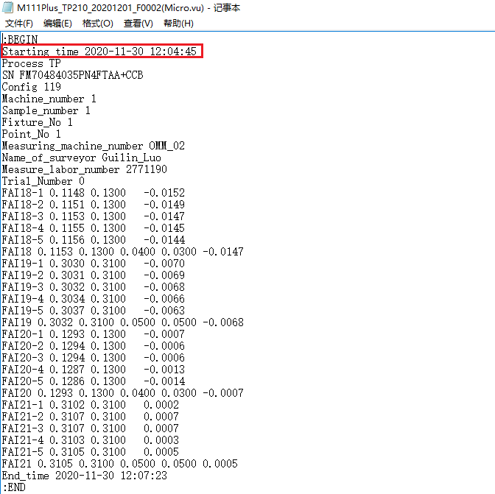 | 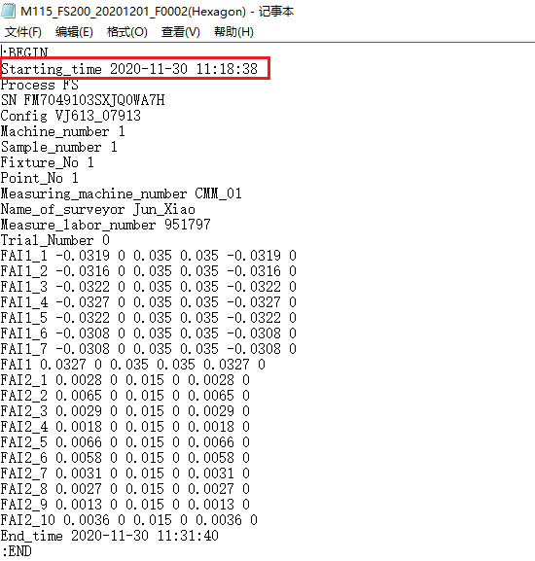 | 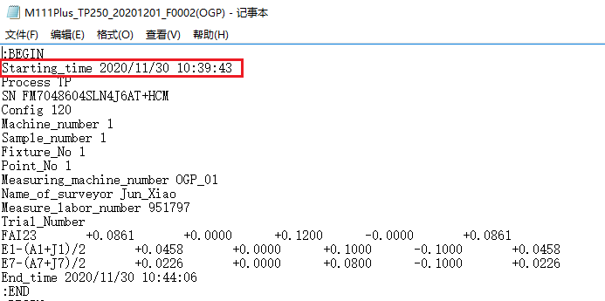 | 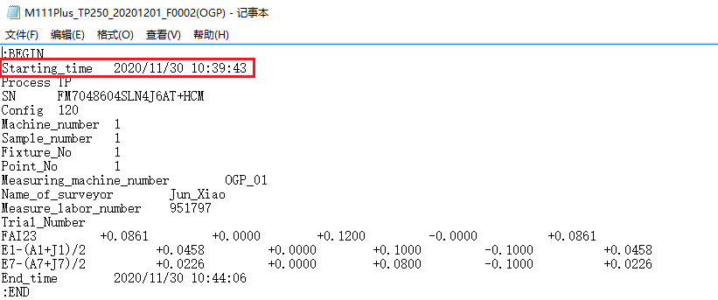
序列号(Serial Number) | No |  | 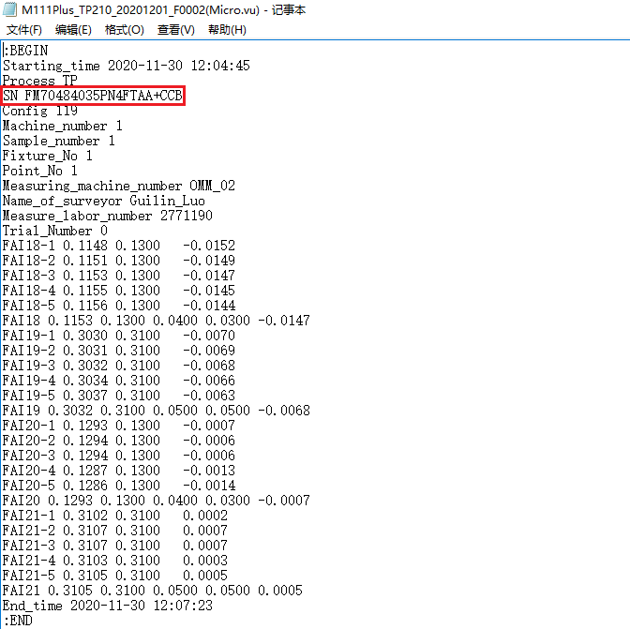 | 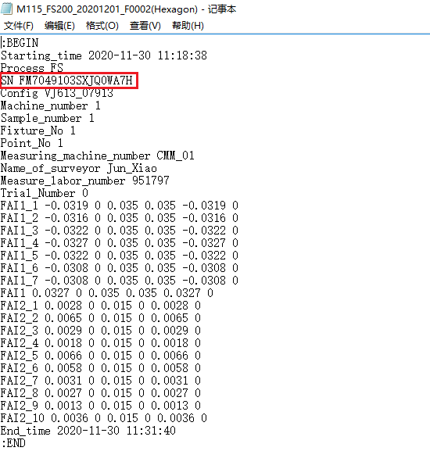 | 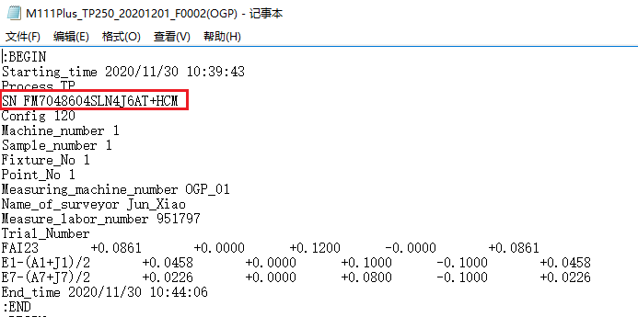 | 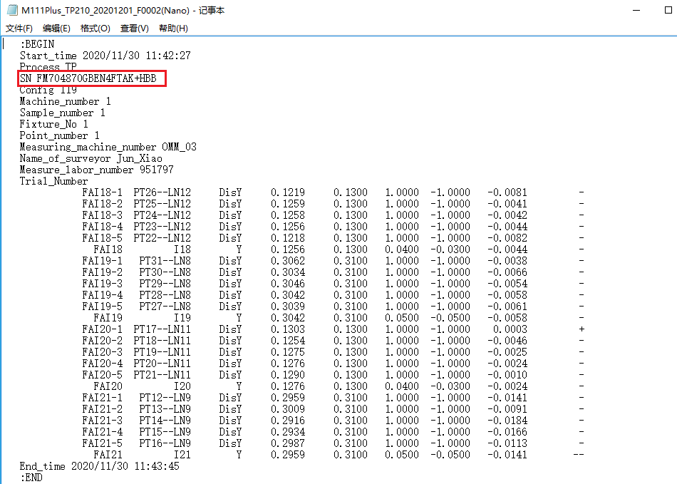
尺寸编号(Dimension Code) | Yes | 必选字段，用于标识尺寸名并在报告内呈现此编号 | 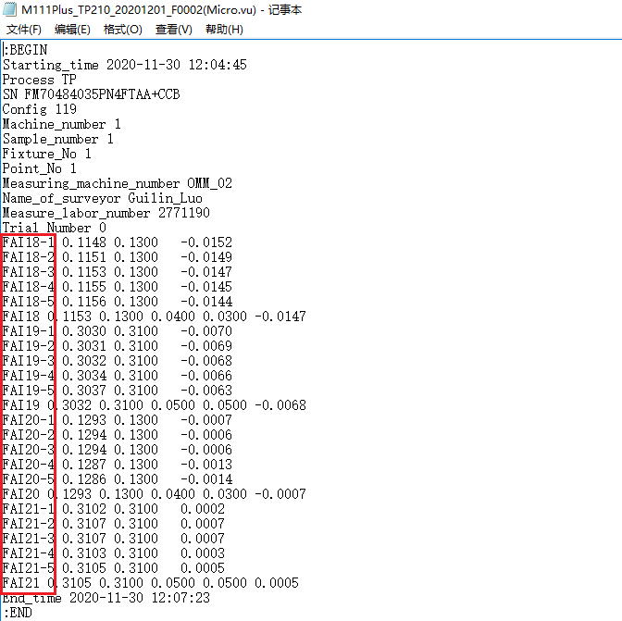 | 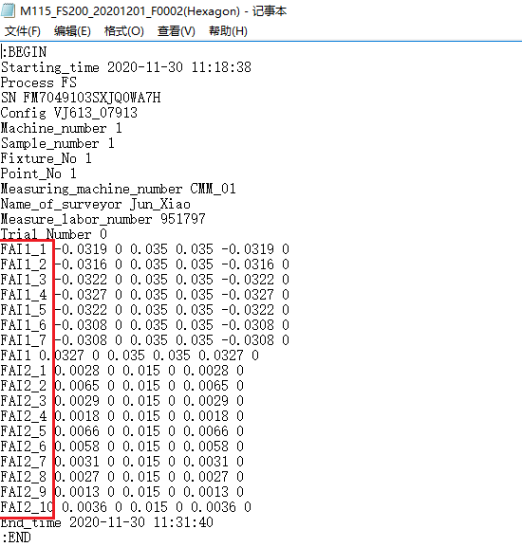 |  | 
第2列
第2列
第2列
（OGP输出自带"+，-"号，"+"忽略，“-”不可忽略
第4列
测量值(Measurement Value) | Yes | 必选字段，用于标识尺寸结果并在报告内呈现。若出现空值则为异常 （OGP输出自带"+，-"号，"+"忽略，“-”不可忽略 |  |  |  | 

